Sheet1
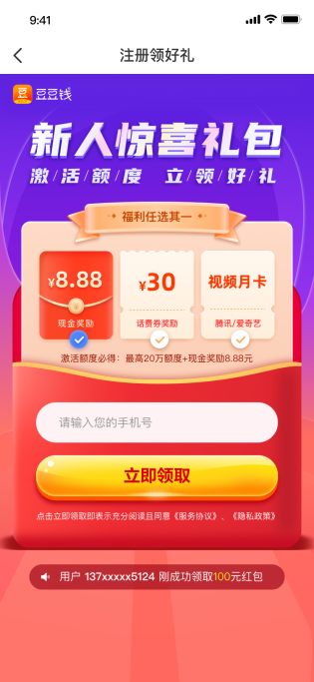
规则 | 豆豆钱 《类型一》 | 豆豆钱 《类型二-天天领钱》 该活动已于2023年3月13日下线，客户无法进入活动页面了，但如果客户有佣金是不影响提现 。
活动时间 | 2021.11.23—2022.12.31（奖励有限、先到先得） | 2022.10.13—2022.12.31（奖励有限、先到先得）
参与路径 | 豆豆钱APP | 豆豆钱APP
活动规则 | 1、活动期间，在活动页面内点击分享邀请好友按钮，将活动分享给好友，好友通过链接首次注册成功、获得额度或者成功借款，均视为邀请成功； 2、邀请用户需为本平台的首次注册用户，每位新用户只能被邀请1次。若同一新用户被多次邀请，则新用户首次完成注册的分享链接所关联的分享人为有效邀请人； 3、活动期间，好友通过您分享的链接成功注册、获得额度、成功借款（好友借款金额需达到2000元及以上）后，您都可以获得一次推荐奖励。我司将根据好友完成的不同阶段，发放相应的推荐奖励；【注册奖励仅发放首位成功注册的被邀请用户， 首次获得额度奖励与首次借款成功奖励需进行用户资质审核（借款人数、借款金额、还款行为需符合正常分布，否则将视为非真实意愿用户，系统有权自动冻结邀请人提现资格）如符合以上规则，现金奖励在7个工作日自动发放，在我的-钱包中查看，如不符合以上规则，则邀请奖励不予发放，详情可在邀请记录中查看。】 4、APP-我的-钱包满10元可提现，一次性最高可提700元； | 1、活动期间，在活动页面内点击分享邀请好友按钮，将活动分享给好友，好友通过链接注册后视为邀请关系绑定成功；邀请用户需为本平台的首次注册用户，每位新用户只能被邀请1次。若同一新用户被多次邀请，则新用户首次完成注册的分享链接所关联的分享人为有效邀请人。 2、好友首次出额奖励：每位好友首次出额成功，您可获得20元现金 好友首次借款奖励：每邀请1位好友首次成功借款后，您都可以获得一次推荐奖励，奖励按照活动页规则阶梯结算； 需好友首次借款单笔金额≥2000元，且自借款之日起3日内未发生提前清贷（若发生提前清贷，借款奖励按照原奖励的50%进行发放）；单笔奖励金额最高不超过500元 3、邀请好友首次获得额度奖励与首次借款成功奖励需进行用户资质审核（借款人数、借款金额、还款行为需符合正常分布，否则将视为非真实意愿用户，系统有权自动冻结邀请人提现资格）如符合以上规则，现金奖励在7个工作日自动发放，在我的-钱包中查看，如不符合以上规则，则邀请奖励不予发放，详情可在邀请记录中查看；
奖励规则 （①、以APP展示的奖励金额为准 ②、邀请好友的首笔借款金额需要在2000元以上才算借款成功） | 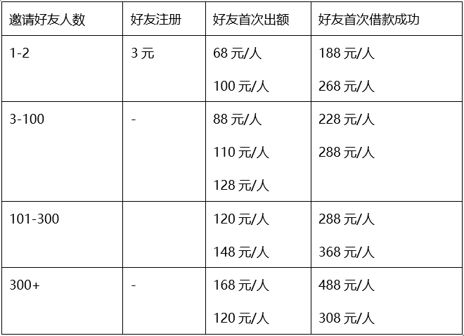 | 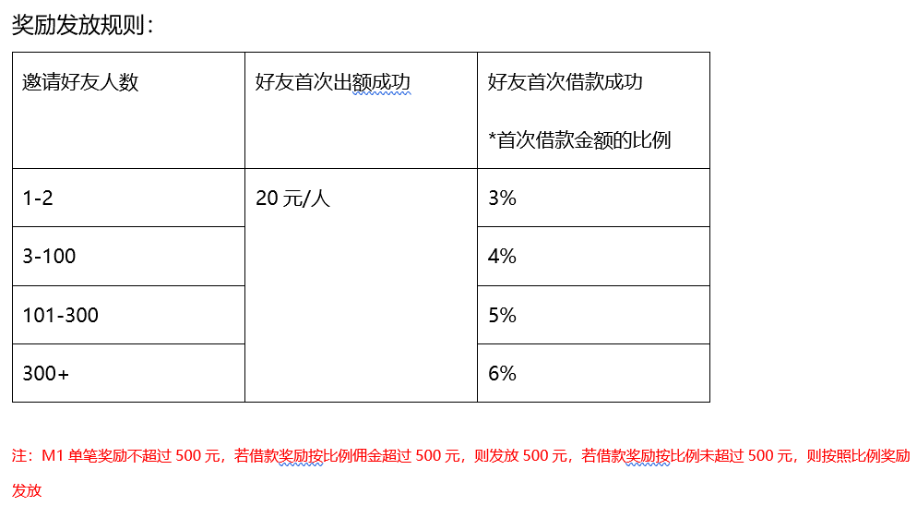
奖励限制 | M1：发起人；M2：受邀人 1、注册奖励：发起人每人奖励限首次，超过1次奖励后不再发放奖励； 2、首次出额奖励：发起人对应的全部受邀人的出额率（T日前出额成功未发放奖励总人数/总注册人数）≥1%，按照每个M2出额成功时间以前M1对应的邀请出额成功总人数发放对应奖励给到M1，未达到规则暂不发放奖励； 3、首次借款成功奖励：发起人对应的全部受邀人的借款率（T日前借款成功未发放奖励总人数/总出额人数）≥10%，按照每个M2借款成功时间以前M1对应的邀请借款成功总人数发放对应奖励，未达到规则暂不发放奖励 举例说明： 假设M1邀请M2总出额人数为20人，T-1日邀请借款成功未发放奖励总人数为1人，则T日结算时T-1日借款率＜10%，则M1奖励不发放；M1T日当日邀请借款成功人数为1人，则T日邀请借款成功未发奖励总人数为2人，则T+1日结算的借款成功未发放奖励总人数=2人≥10%，M1按照每个M2借款成功时间以前M1对应的邀请借款成功总人数发放对应奖励；T+2日结算T+1奖励按照T+1日邀请借款成功未发放奖励总人数/总出额人数≥10%进行判断； 4、逾期期间不予发放奖励。若M1账单逾期，则邀请关系正常绑定，但不予发放奖励，还款成功后奖励正常发放（包含逾期中未发放的奖励）所有M1奖励根据奖励发放日的最新规则发放。 5、奖励发放时间 当M1首次邀请M2注册成功后，注册奖励实时发放奖励到钱包。 受邀人出额成功与借款成功：每日1:00跑T日前数据，审核通过后发放奖励，未达到规则暂不发放奖励。 | M1：发起人；M2：受邀人 首次借款成功奖励（100%奖励）： 1. 首次借款单笔金额需≥2000元 2. 自借款日T+2日内未提现清贷 首次借款成功奖励（50%奖励）： 1. 首次借款单笔金额需≥2000元 2、自借款日T+2日内提前清贷。以下状态都是提前清贷：① 提前清贷 ②提前清贷申请 ③提前清贷中；凡是提前清贷的奖励发放50% M1奖励发放时间 M2出额成功与借款成功：每日1:00跑T日前数据，审核通过后发放奖励，未达到规则不发放奖励 出额成功奖励：每T日结算T-1日出额成功奖励 借款成功奖励：每T日结算T-3日借款成功奖励，按照借款金额和是否提前清贷给到规则奖励
邀请人页面展示说明 | 1、累计收入只展示此活动邀请成功状态的金额，同步至钱包； 2、注册成功展示：若M1邀请M2注册达到每日上限后，邀请的M2注册信息展示状态为“已达上限”并计入已注册人数中。 3、首次出额成功展示： 若M1的T-1日总出额率≥1%，则在T日前所有M2的邀请状态为：邀请成功； 若M1邀请的M2出额被拒，则不展示； 若M1邀请的M2已出额，但总出额率＜1%，则此M2奖励金额为0元 邀请状态为：审核中； 4、首次借款成功展示（好友借款金额需达到2000元及以上）： 若M1的T-1日总借款成功率≥10%，则在T日前所有M2的邀请状态为：邀请成功 若M1邀请的M2已借款成功，但总借款成功率＜10%，则此M2奖励金额为0元 邀请状态为：审核中 5、逾期：若M1状态为逾期，则邀请状态为：已逾期 不予发放奖励。 | 下架后应对方案： “邀好友 赚现金“活动已经在2023年3月13日下线。客户无法进入活动页面。若客户进线反馈无法进入活动页面且对于邀请获得的奖励因为活动下架没拿到产生不满时。应对方案： 一线坐席：收集客户信息及诉求，发送“市场活动工单”。处理时效：3个工作日。待工单处理完成返回后，根据处理结果触达客户。 作业：每日17：00前将一线坐席发送的“市场活动工单”发送给到产品对接人：王虹予。 邮箱号：wanghongyu01@vcredit.com 。抄送：许诺 xunuo@vcredit.com 即可。
被邀请人奖励规则 （“邀好友赚赏金”的活动用户同样有机会获得） | 部分被邀请人可获得以下奖励： 1. 新用户点击邀请链接后注册，注册页跳出三选一奖励选项，客户选择后，填写注册手机号码，输入验证码，下载APP后即可获得奖励。 2. 出额后奖励发放条件：①通过链接注册且30天内出额客户；②根据注册页三选一奖励进行发放。 3. 奖励选择： 【现金奖励】通过链接注册且30天内出额用户，可获得8.88元现金，直接到账钱包，钱包来源为【新人礼包】。 【话费券奖励】通过链接注册且30天内出额用户，可获得30元话费券（有效期30天），用户可在卡券进行使用。 【腾讯/爱奇艺月卡】通过链接注册且30天内出额用户，可获得腾讯与爱奇艺月卡（有效期30天）二选一，兑换其中一张后另外一张自动失效。
九宫格抽奖活动 （“邀好友赚赏金”的活动用户同样可参与） | 活动时间：截止2022年12月31日 每个客户都有一次抽奖机会，抽完后需邀请好友注册且登录APP才可新增抽奖机会； 1、抽奖规则：每成功邀请1位好友注册下载且登录APP成功，即可获得1次真实抽奖机会，100%中奖； 2、奖品介绍： ①最高1万提额：抽中额度一般实时发放，具体额度需根据客户的额度情况进行发放； ②最高100/200元现金：实时发放至我的-钱包中，自发放至日起可提现至银行卡； ③50元优惠券：实时发放到我的-卡券中，可用于借款时进行抵扣，具体金额以实际抵扣为准； ④10元免息金：可用于还款时抵扣，如发生提前还款或逾期还款则无法使用； ⑤超值购物金：可在奖励记录-查看中立即领取，可获得1次商品0元购的资格； 2、好友出额奖励规则：在客户邀请好友注册且登录APP后，若好友进行额度申请并且成功出额，则会对用户发放二选一奖励，依次为50元现金与最高1000元提额包；若客户提额额度已达上限，会将额度奖励替换为50元优惠券发放；现金奖励每日限领10份，超过领取限制需次日进行领取；

